상품제안서
귀여운 오리 보냉백 | 상품코드: F22323

 |  |  |  |  |  |  | 02-412-0044 | www.easy1.co.kr
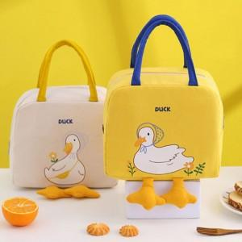

【상세/제작정보】 | 인기상품으로 재고 확인이 필요합니다.

【인쇄/포장옵션】 | 실크 / OPP(비닐)

【공급단가】 | 수량 | 100~ | 300~ | 500~ | 1,000~ | 3,000~
*VAT별도 | 단가 | 2,960원 | 2,860원 | 2,750원 | 2,650원 | 2,540원

【상품 URL】 | http://www.easy1.co.kr/src/goods_detail.php?gdno=22323

